상품제안서
마듀카페머그 화이트 345ml | 상품코드: S24631

 |  |  |  |  |  |  | 02-713-8555 | www.synergygift.co.kr
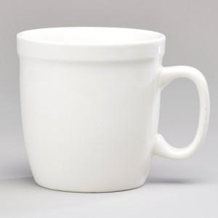

【상세/제작정보】 | 재 질 : 도자기 사 이 즈 : 지름 9 * 높이 9cm 색 상 : 화이트 용 량 : 345ml(12온스) 원 산 지 : 중국oem

【인쇄/포장옵션】 | 실크 / 1p무지케이스

【공급단가】 | 수량 | 100~ | 500~ | 1,000~ | 3,000~ | 5,000~
*VAT별도 | 단가 | 1,950원 | 1,880원 | 1,810원 | 1,740원 | 1,690원

【상품 URL】 | https://www.synergygift.co.kr:443/src/goods_detail.php?gdno=24631

